表紙
Web打刻自動入力システム

テスト計画書兼テスト仕様書

パーソル パナソニック HRパートナーズ株式会社
人材開発部
松本 秀一郎

テスト計画
テスト計画書

 | 本ドキュメントは、「Web打刻自動入力システム」のテスト計画を行う。

1. テスト計画

 | 本システムに対して「単体テスト」、「結合テスト」、「システムテスト」の3種類のテストを実施する。

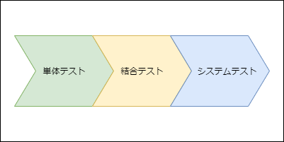

2. 単体テスト

 | 本システムが正常に起動するか、設定画面の表示項目に誤字、脱字等が存在しないかを
 | 確認する。

 | ・ | 単体テスト仕様書
 | ・ | 単体テスト「起動テスト」
 | ・ | 単体テスト「設定画面項目確認テスト」

3. 結合テスト

 | 設定画面にて、ローカルストレージとの連携が正しく行われているかを確認する。

 | ・ | 結合テスト仕様書
 | ・ | 結合テスト「設定画面とローカルストレージの連携テスト」!A1

4. システムテスト

 | 本番を想定したテストデータを用意し、本システムの起動からCOMPANY HR Web打刻への自動入力まで、
 | 正常に動作するか確認するテストを実施する。

 | ・ | システムテスト仕様書
 | ・ | システムテスト「自動入力テスト」

単体テスト仕様書
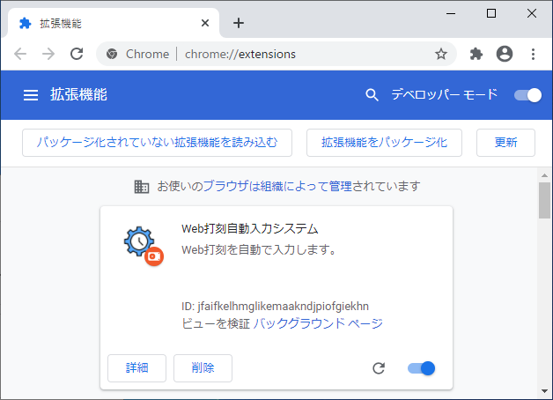
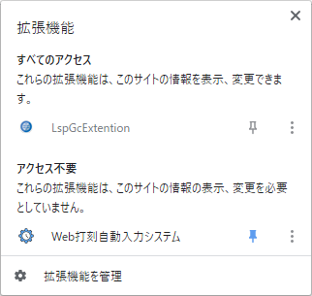
単体テスト仕様書
本ドキュメントは、「Web打刻自動入力システム」のテスト実施前に行う事と、テスト内容をまとめたものである。

 | テスト実施前に行うこと

 | １． | Google Chromeのインストール
 |  | テスト機に「GoogleChrome」がインストールされていない場合、下記ページから「Google Chrome」のインストールを行う。
 |  | https://www.google.com/intl/ja_jp/chrome/

 | ２． | 本システム「Web打刻自動入力システム」のインストール
 |  | 「GoogleChrome」に本システム「Web打刻自動入力システム」がインストールされていない場合、下記方法でインストールを行う。

 |  | ① | 「GoogleChrome」を起動する

 |  | ② | 「GoogleChrome」の画面右上に表示されている | アイコンを押下する

 |  | ③ | 表示されたポップアップウィンドウの下部にある、「拡張機能を管理」を押下する

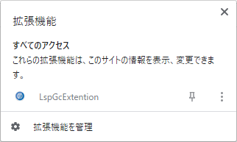

 |  | ④ | 画面右上にあるスイッチ「デベロッパーモード」をONに切り替える
 |  |  | 「デベロッパーモード」をONに切り替えると、
 |  |  | 「パッケージ化されていない拡張機能を読み込む」「拡張機能をパッケージ化」「更新」ボタンが表示されます。

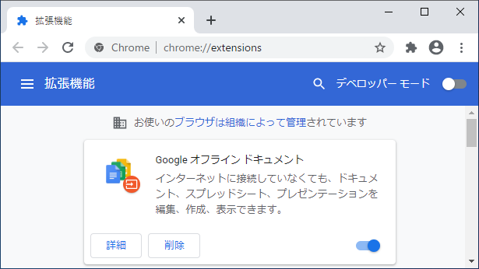
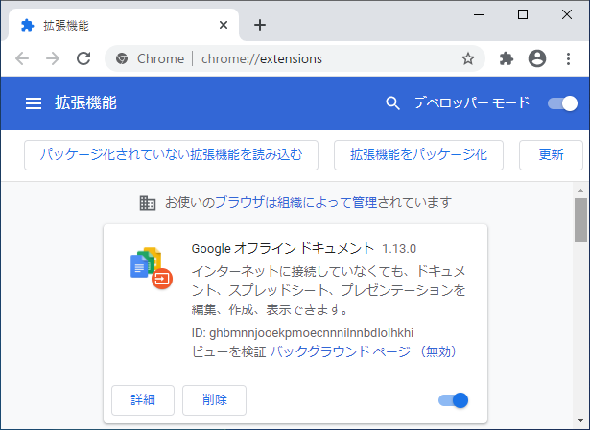

 |  | ⑤ | 「パッケージ化されていない拡張機能を読み込む」ボタンを押下し、「Web打刻自動入力システム」フォルダ内の「dist」フォルダを選択し、「フォルダーの選択」ボタンを押下する

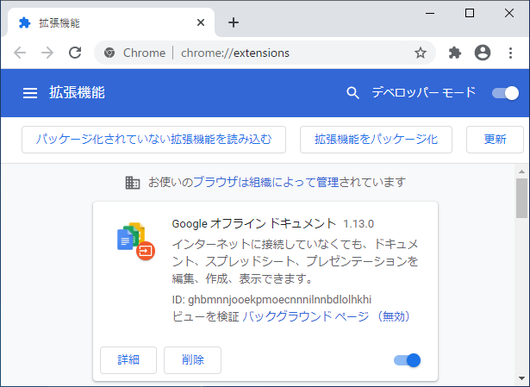
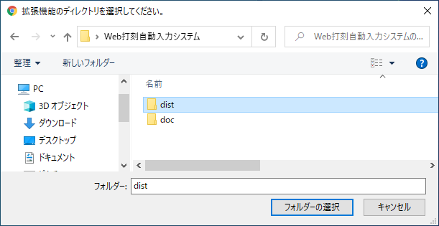

 |  | ⑥ | 下記画面のように、「Web打刻自動入力システム」が表示される |  | 補足 | テストを実施する際、本システムのアイコンを何度もクリックする必要があるため、
 |  |  |  |  |  | 下記画面から拡張機能をピン止めしておくと、便利です。

単体テスト「設定画面項目確認テスト」
設定画面項目確認テスト
設定画面の各種ラベルやフォームの表示項目が正常に表示されるか否か、確認を実施する

 | 前提条件
 | ・前シート「起動テスト」が終了していること。
 | ・本テストの「対象項目」については、基本設計書で使用した以下の画像を参照することとする。

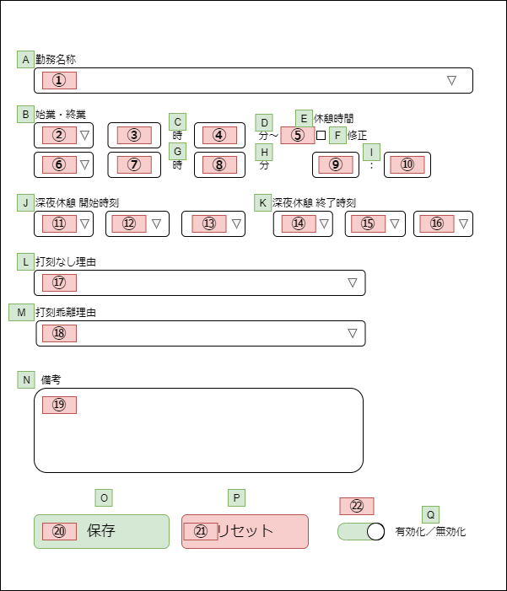

 | テスト内容
 | No | 対象項目 | 操作 | 想定される結果 | テスト結果 | 備考
 | 1 | A | なし | 「勤務名称」と表示 | OK
 | 2 | B | なし | 「始業・終業」と表示 | OK
 | 3 | C | なし | 「時」と表示 | OK
 | 4 | D | なし | 「分～」と表示 | OK | 「～」は半角文字
 | 5 | E | なし | 「休憩時間」と表示 | OK
 | 6 | F | なし | 「修正」と表示 | OK
 | 7 | G | なし | 「時」と表示 | OK
 | 8 | H | なし | 「分」と表示 | OK
 | 9 | I | なし | 「：」と表示 | OK | 「：」は全角文字
 | 10 | J | なし | 「深夜休憩 開始時刻」と表示 | OK
 | 11 | K | なし | 「深夜休憩 終了時刻」と表示 | OK
 | 12 | L | なし | 「打刻なし理由」と表示 | OK
 | 13 | M | なし | 「打刻乖離理由」と表示 | OK
 | 14 | N | なし | 「備考」と表示 | OK
 | 15 | O | なし | 「保存」と表示 | OK
 | 16 |  |  | 背景色が緑表示 | OK
 | 17 | P | なし | 「リセット」と表示 | OK
 | 18 |  |  | 背景色が赤表示 | OK
 | 19 | Q | なし | 「有効化／無効化」と表示 | OK
 | 20 | ① | なし | セレクトボックスが表示 | OK
 | 21 |  | セレクトボックスを押下 | 「8.0H_09:00-18:00」と表示 | OK
 | 22 |  |  | 「欠勤8.0H」と表示 | OK
 | 23 |  |  | 「欠勤（労災）8.0H」と表示 | OK
 | 24 |  |  | 「不就労」と表示 | OK
 | 25 |  |  | 「半消化」と表示 | OK
 | 26 | ② | なし | セレクトボックスが表示 | OK
 | 27 |  | セレクトボックスを押下 | 「前日」と表示 | OK
 | 28 |  |  | 「当日」と表示 | OK
 | 29 |  |  | 「翌日」と表示 | OK
 | 30 | ③ | なし | テキストボックスが表示 | OK
 | 31 |  | テキストボックスへ「0」と入力 | 枠の色が緑・白表示 | OK
 | 32 |  | テキストボックスへ「1」と入力 | 枠の色が緑・白表示 | OK
 | 33 |  | テキストボックスへ「12」と入力 | 枠の色が緑・白表示 | OK
 | 34 |  | テキストボックスへ「23」と入力 | 枠の色が緑・白表示 | OK
 | 35 |  | テキストボックスへ「24」と入力 | 枠の色が緑・白表示 | OK
 | 36 |  | テキストボックスへ「25」と入力 | 枠の色が赤表示 | OK
 | 37 |  | テキストボックスへ「00」と入力 | 枠の色が赤表示 | OK
 | 38 |  | テキストボックスへ「-1」と入力 | 枠の色が赤表示 | OK
 | 39 |  | テキストボックスへ「あ」と入力 | 枠の色が赤表示 | OK
 | 40 |  | テキストボックスへ「A」と入力 | 枠の色が赤表示 | OK
 | 41 |  | テキストボックスへ「/」」と入力 | 枠の色が赤表示 | OK
 | 42 |  | テキストボックスへ「１」と入力 | 枠の色が赤表示 | OK
 | 43 |  | テキストボックスへ「 」と入力 | 枠の色が赤表示 | OK
 | 44 |  | テキストボックスへ「 」と入力 | 枠の色が赤表示 | OK
 | 45 |  | テキストボックスへ3文字以上の文字を入力 | 2文字までしか入力できない | OK
 | 46 | ④ | なし | テキストボックスが表示 | OK
 | 47 |  | テキストボックスへ「0」と入力 | 枠の色が緑・白表示 | OK
 | 48 |  | テキストボックスへ「1」と入力 | 枠の色が緑・白表示 | OK
 | 49 |  | テキストボックスへ「30」と入力 | 枠の色が緑・白表示 | OK
 | 50 |  | テキストボックスへ「58」と入力 | 枠の色が緑・白表示 | OK
 | 51 |  | テキストボックスへ「59」と入力 | 枠の色が緑・白表示 | OK
 | 52 |  | テキストボックスへ「60」と入力 | 枠の色が赤表示 | OK
 | 53 |  | テキストボックスへ「00」と入力 | 枠の色が赤表示 | OK
 | 54 |  | テキストボックスへ「-1」と入力 | 枠の色が赤表示 | OK
 | 55 |  | テキストボックスへ「あ」と入力 | 枠の色が赤表示 | OK
 | 56 |  | テキストボックスへ「A」と入力 | 枠の色が赤表示 | OK
 | 57 |  | テキストボックスへ「/」」と入力 | 枠の色が赤表示 | OK
 | 58 |  | テキストボックスへ「１」と入力 | 枠の色が赤表示 | OK
 | 59 |  | テキストボックスへ「 」と入力 | 枠の色が赤表示 | OK
 | 60 |  | テキストボックスへ「 」と入力 | 枠の色が赤表示 | OK
 | 61 |  | テキストボックスへ3文字以上の文字を入力 | 2文字までしか入力できない | OK
 | 62 | ⑤ | なし | チェックボックスが表示 | OK
 | 63 |  | チェックボックスを押下 | チェックボックスにチェックマークが表示 | OK
 | 64 |  | チェックがついたチェックボックスを押下 | チェックボックスのチェックマークが非表示 | OK
 | 65 | ⑥ | なし | セレクトボックスが表示 | OK
 | 66 |  | セレクトボックスを押下 | 「前日」と表示 | OK
 | 67 |  |  | 「当日」と表示 | OK
 | 68 |  |  | 「翌日」と表示 | OK
 | 69 | ⑦ | なし | テキストボックスが表示 | OK
 | 70 |  | テキストボックスへ「0」と入力 | 枠の色が緑・白表示 | OK
 | 71 |  | テキストボックスへ「1」と入力 | 枠の色が緑・白表示 | OK
 | 72 |  | テキストボックスへ「12」と入力 | 枠の色が緑・白表示 | OK
 | 73 |  | テキストボックスへ「23」と入力 | 枠の色が緑・白表示 | OK
 | 74 |  | テキストボックスへ「24」と入力 | 枠の色が緑・白表示 | OK
 | 75 |  | テキストボックスへ「25」と入力 | 枠の色が赤表示 | OK
 | 76 |  | テキストボックスへ「00」と入力 | 枠の色が赤表示 | OK
 | 77 |  | テキストボックスへ「-1」と入力 | 枠の色が赤表示 | OK
 | 78 |  | テキストボックスへ「あ」と入力 | 枠の色が赤表示 | OK
 | 79 |  | テキストボックスへ「A」と入力 | 枠の色が赤表示 | OK
 | 80 |  | テキストボックスへ「/」」と入力 | 枠の色が赤表示 | OK
 | 81 |  | テキストボックスへ「１」と入力 | 枠の色が赤表示 | OK
 | 82 |  | テキストボックスへ「 」と入力 | 枠の色が赤表示 | OK
 | 83 |  | テキストボックスへ「 」と入力 | 枠の色が赤表示 | OK
 | 84 |  | テキストボックスへ3文字以上の文字を入力 | 2文字までしか入力できない | OK
 | 85 | ⑧ | なし | テキストボックスが表示 | OK
 | 86 |  | テキストボックスへ「0」と入力 | 枠の色が緑・白表示 | OK
 | 87 |  | テキストボックスへ「1」と入力 | 枠の色が緑・白表示 | OK
 | 88 |  | テキストボックスへ「30」と入力 | 枠の色が緑・白表示 | OK
 | 89 |  | テキストボックスへ「58」と入力 | 枠の色が緑・白表示 | OK
 | 90 |  | テキストボックスへ「59」と入力 | 枠の色が緑・白表示 | OK
 | 91 |  | テキストボックスへ「60」と入力 | 枠の色が赤表示 | OK
 | 92 |  | テキストボックスへ「00」と入力 | 枠の色が赤表示 | OK
 | 93 |  | テキストボックスへ「-1」と入力 | 枠の色が赤表示 | OK
 | 94 |  | テキストボックスへ「あ」と入力 | 枠の色が赤表示 | OK
 | 95 |  | テキストボックスへ「A」と入力 | 枠の色が赤表示 | OK
 | 96 |  | テキストボックスへ「/」」と入力 | 枠の色が赤表示 | OK
 | 97 |  | テキストボックスへ「１」と入力 | 枠の色が赤表示 | OK
 | 98 |  | テキストボックスへ「 」と入力 | 枠の色が赤表示 | OK
 | 99 |  | テキストボックスへ「 」と入力 | 枠の色が赤表示 | OK
 | 100 |  | テキストボックスへ3文字以上の文字を入力 | 2文字までしか入力できない | OK
 | 101 | ⑨ | なし | テキストボックスが表示 | OK
 | 102 |  | テキストボックスへ「0」と入力 | 枠の色が緑・白表示 | OK
 | 103 |  | テキストボックスへ「1」と入力 | 枠の色が緑・白表示 | OK
 | 104 |  | テキストボックスへ「12」と入力 | 枠の色が緑・白表示 | OK
 | 105 |  | テキストボックスへ「23」と入力 | 枠の色が緑・白表示 | OK
 | 106 |  | テキストボックスへ「24」と入力 | 枠の色が緑・白表示 | OK
 | 107 |  | テキストボックスへ「25」と入力 | 枠の色が赤表示 | OK
 | 108 |  | テキストボックスへ「00」と入力 | 枠の色が赤表示 | OK
 | 109 |  | テキストボックスへ「-1」と入力 | 枠の色が赤表示 | OK
 | 110 |  | テキストボックスへ「あ」と入力 | 枠の色が赤表示 | OK
 | 111 |  | テキストボックスへ「A」と入力 | 枠の色が赤表示 | OK
 | 112 |  | テキストボックスへ「/」」と入力 | 枠の色が赤表示 | OK
 | 113 |  | テキストボックスへ「１」と入力 | 枠の色が赤表示 | OK
 | 114 |  | テキストボックスへ「 」と入力 | 枠の色が赤表示 | OK
 | 115 |  | テキストボックスへ「 」と入力 | 枠の色が赤表示 | OK
 | 116 |  | テキストボックスへ3文字以上の文字を入力 | 2文字までしか入力できない | OK
 | 117 | ⑩ | なし | テキストボックスが表示 | OK
 | 118 |  | テキストボックスへ「0」と入力 | 枠の色が緑・白表示 | OK
 | 119 |  | テキストボックスへ「1」と入力 | 枠の色が緑・白表示 | OK
 | 120 |  | テキストボックスへ「30」と入力 | 枠の色が緑・白表示 | OK
 | 121 |  | テキストボックスへ「58」と入力 | 枠の色が緑・白表示 | OK
 | 122 |  | テキストボックスへ「59」と入力 | 枠の色が緑・白表示 | OK
 | 123 |  | テキストボックスへ「60」と入力 | 枠の色が赤表示 | OK
 | 124 |  | テキストボックスへ「00」と入力 | 枠の色が赤表示 | OK
 | 125 |  | テキストボックスへ「-1」と入力 | 枠の色が赤表示 | OK
 | 126 |  | テキストボックスへ「あ」と入力 | 枠の色が赤表示 | OK
 | 127 |  | テキストボックスへ「A」と入力 | 枠の色が赤表示 | OK
 | 128 |  | テキストボックスへ「/」」と入力 | 枠の色が赤表示 | OK
 | 129 |  | テキストボックスへ「１」と入力 | 枠の色が赤表示 | OK
 | 130 |  | テキストボックスへ「 」と入力 | 枠の色が赤表示 | OK
 | 131 |  | テキストボックスへ「 」と入力 | 枠の色が赤表示 | OK
 | 132 |  | テキストボックスへ3文字以上の文字を入力 | 2文字までしか入力できない | OK
 | 133 | ⑪ | なし | セレクトボックスが表示 | OK
 | 134 |  | セレクトボックスを押下 | 前日 | OK
 | 135 |  |  | 当日 | OK
 | 136 |  |  | 翌日 | OK
 | 137 | ⑫ | なし | セレクトボックスが表示 | OK
 | 138 |  | セレクトボックスを押下 | 「01」と表示 | OK
 | 139 |  |  | 「02」と表示 | OK
 | 140 |  |  | 「03」と表示 | OK
 | 141 |  |  | 「04」と表示 | OK
 | 142 |  |  | 「05」と表示 | OK
 | 143 |  |  | 「06」と表示 | OK
 | 144 |  |  | 「07」と表示 | OK
 | 145 |  |  | 「08」と表示 | OK
 | 146 |  |  | 「09」と表示 | OK
 | 147 |  |  | 「10」と表示 | OK
 | 148 |  |  | 「11」と表示 | OK
 | 149 |  |  | 「12」と表示 | OK
 | 150 |  |  | 「13」と表示 | OK
 | 151 |  |  | 「14」と表示 | OK
 | 152 |  |  | 「15」と表示 | OK
 | 153 |  |  | 「16」と表示 | OK
 | 154 |  |  | 「17」と表示 | OK
 | 155 |  |  | 「18」と表示 | OK
 | 156 |  |  | 「19」と表示 | OK
 | 157 |  |  | 「20」と表示 | OK
 | 158 |  |  | 「21」と表示 | OK
 | 159 |  |  | 「22」と表示 | OK
 | 160 |  |  | 「23」と表示 | OK
 | 161 |  |  | 「24」と表示 | OK
 | 162 |  |  | 「--」と表示 | OK
 | 163 | ⑬ | なし | セレクトボックスが表示 | OK
 | 164 |  | セレクトボックスを押下 | 「00」と表示 | OK
 | 165 |  |  | 「05」と表示 | OK
 | 166 |  |  | 「10」と表示 | OK
 | 167 |  |  | 「15」と表示 | OK
 | 168 |  |  | 「20」と表示 | OK
 | 169 |  |  | 「25」と表示 | OK
 | 170 |  |  | 「30」と表示 | OK
 | 171 |  |  | 「35」と表示 | OK
 | 172 |  |  | 「40」と表示 | OK
 | 173 |  |  | 「45」と表示 | OK
 | 174 |  |  | 「50」と表示 | OK
 | 175 |  |  | 「55」と表示 | OK
 | 176 |  |  | 「--」と表示 | OK
 | 177 | ⑭ | なし | セレクトボックスが表示 | OK
 | 178 |  | セレクトボックスを押下 | 「前日」と表示 | OK
 | 179 |  |  | 「当日」と表示 | OK
 | 180 |  |  | 「翌日」と表示 | OK
 | 181 | ⑮ | なし | セレクトボックスが表示 | OK
 | 182 |  | セレクトボックスを押下 | 「01」と表示 | OK
 | 183 |  |  | 「02」と表示 | OK
 | 184 |  |  | 「03」と表示 | OK
 | 185 |  |  | 「04」と表示 | OK
 | 186 |  |  | 「05」と表示 | OK
 | 187 |  |  | 「06」と表示 | OK
 | 188 |  |  | 「07」と表示 | OK
 | 189 |  |  | 「08」と表示 | OK
 | 190 |  |  | 「09」と表示 | OK
 | 191 |  |  | 「10」と表示 | OK
 | 192 |  |  | 「11」と表示 | OK
 | 193 |  |  | 「12」と表示 | OK
 | 194 |  |  | 「13」と表示 | OK
 | 195 |  |  | 「14」と表示 | OK
 | 196 |  |  | 「15」と表示 | OK
 | 197 |  |  | 「16」と表示 | OK
 | 198 |  |  | 「17」と表示 | OK
 | 199 |  |  | 「18」と表示 | OK
 | 200 |  |  | 「19」と表示 | OK
 | 201 |  |  | 「20」と表示 | OK
 | 202 |  |  | 「21」と表示 | OK
 | 203 |  |  | 「22」と表示 | OK
 | 204 |  |  | 「23」と表示 | OK
 | 205 |  |  | 「24」と表示 | OK
 | 206 |  |  | 「--」と表示 | OK
 | 207 | ⑯ | なし | セレクトボックスが表示 | OK
 | 208 |  | セレクトボックスを押下 | 「00」と表示 | OK
 | 209 |  |  | 「05」と表示 | OK
 | 210 |  |  | 「10」と表示 | OK
 | 211 |  |  | 「15」と表示 | OK
 | 212 |  |  | 「20」と表示 | OK
 | 213 |  |  | 「25」と表示 | OK
 | 214 |  |  | 「30」と表示 | OK
 | 215 |  |  | 「35」と表示 | OK
 | 216 |  |  | 「40」と表示 | OK
 | 217 |  |  | 「45」と表示 | OK
 | 218 |  |  | 「50」と表示 | OK
 | 219 |  |  | 「55」と表示 | OK
 | 220 |  |  | 「--」と表示 | OK
 | 221 | ⑰ | なし | セレクトボックスが表示 | OK
 | 222 |  | セレクトボックスを押下 | 「---------[選 択]---------」と表示 | OK
 | 223 |  |  | 「出勤時打刻漏れ」と表示 | OK
 | 224 |  |  | 「退勤時打刻漏れ」と表示 | OK
 | 225 |  |  | 「出・退勤時打刻漏れ」と表示 | OK
 | 226 |  |  | 「直行・直帰」と表示 | OK
 | 227 |  |  | 「直行」と表示 | OK
 | 228 |  |  | 「直帰」と表示 | OK
 | 229 |  |  | 「出張」と表示 | OK
 | 230 |  |  | 「システム停止時間」と表示 | OK
 | 231 | ⑱ | なし | セレクトボックスが表示 | OK
 | 232 |  | セレクトボックスを押下 | 「---------[選 択]---------」と表示 | OK
 | 233 |  |  | 「私用・自己啓発等」と表示 | OK
 | 234 |  |  | 「理由を備考欄に記載」と表示 | OK
 | 235 |  |  | 「打刻誤り」と表示 | OK
 | 236 | ⑲ | なし | テキストエリアが表示 | OK
 | 237 |  | テキストエリアへ文字を入力 | 入力した文字が表示 | OK
 | 238 | ⑳ | なし | ボタンが表示 | OK
 | 239 |  | ボタンを押下 | 「設定を保存しました。」という通知が表示される | OK
 | 240 | ㉑ | なし | ボタンが表示 | OK
 | 241 |  | ボタンを押下 | 「設定をリセットしました。」という通知が表示される。 | OK
 | 242 |  | ボタンを押下 | 全てのフォームに入力されていた値がクリアされる | OK
 | 243 | ㉒ | なし | スイッチが表示 | OK
 | 244 |  | 有効化状態 のスイッチを押下 | スイッチの表示が無効化状態に切り替わり、 | OK
 |  |  |  | 全てのフォームタグ要素が無効化状態に切り替わる
 | 245 |  | 無効化状態 のスイッチを押下 | スイッチの表示が有効化状態に切り替わり、 | OK
 |  |  |  | 全てのフォームタグ要素が有効化状態に切り替わる

結合テスト仕様書
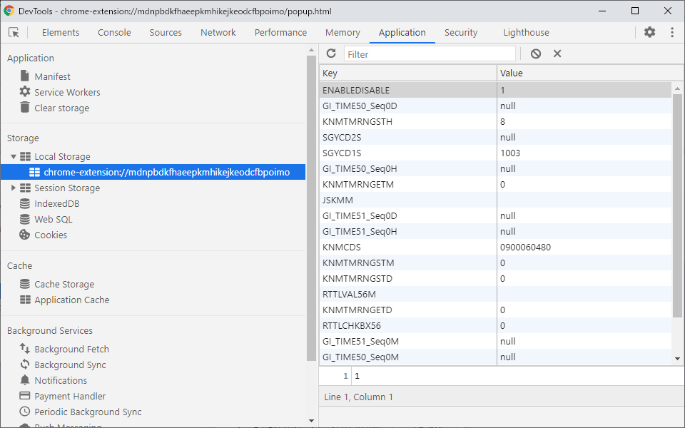
結合テスト仕様書
本ドキュメントは、「Web打刻自動入力システム」の結合テスト実施方法とテスト内容をまとめたものである。

 | 結合テストの実施方法について

 | 本システムの結合テストを実施するにあたり、「WebStorage API」の機能の一部である、
 | 「ローカルストレージ」の値（Key,Value)を確認する必要がある。

 | 「ローカルストレージ」の値を確認する際、以下の手順で確認を実施することとする。

 | １． | 本システムの設定画面を起動する

 | ２． | 設定画面の何もない場所を右クリックし、「検証」をクリックする

 | ３． | 別ウィンドウでデベロッパーツールが起動するので、「Application」タブに移動します。

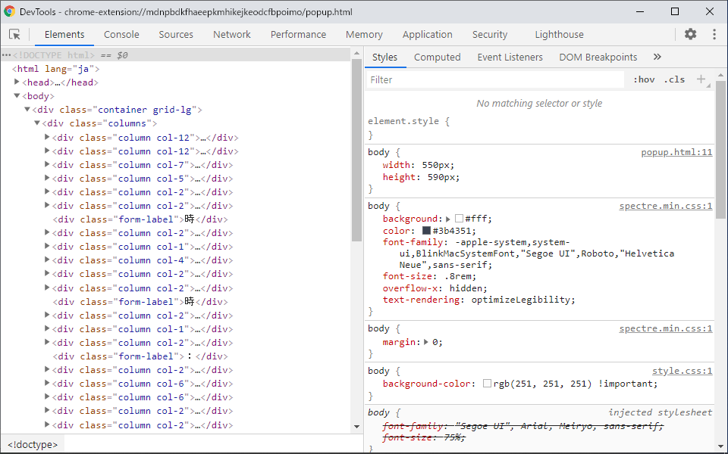

 | ４． | 画面左側にある、「Storage」グループ内にある、「▶ ■LocalStorage」の「▶」ボタンをクリックし、展開します。

 | ５． | 「chrome-extension://xxxxxxxxxxxxxxxxxxxxxxxx」をクリックすると「ローカルストレージ」の設定値が右側に表示される

システムテスト仕様書
システムテスト仕様書
本ドキュメントは、「Web打刻自動入力システム」のシステムテスト実施方法と、テスト内容をまとめたものである。

 | システムテストの実施方法について

 | システムテストでは、本システム「Web打刻自動入力システム」の「設定画面」に勤怠情報を設定し、
 | 設定した情報が |  | 「COMPANY HR WEB打刻」 |  | の勤務実績入力画面へ自動的に入力されるかどうかを確認します。

 | システムテストの流れ

 | １． | 「COMPANY HR WEB打刻」 |  | へログイン後、「勤務実績入力（期間入力用）」のリンクを押下し、
 |  | 以下の画面を表示しておく

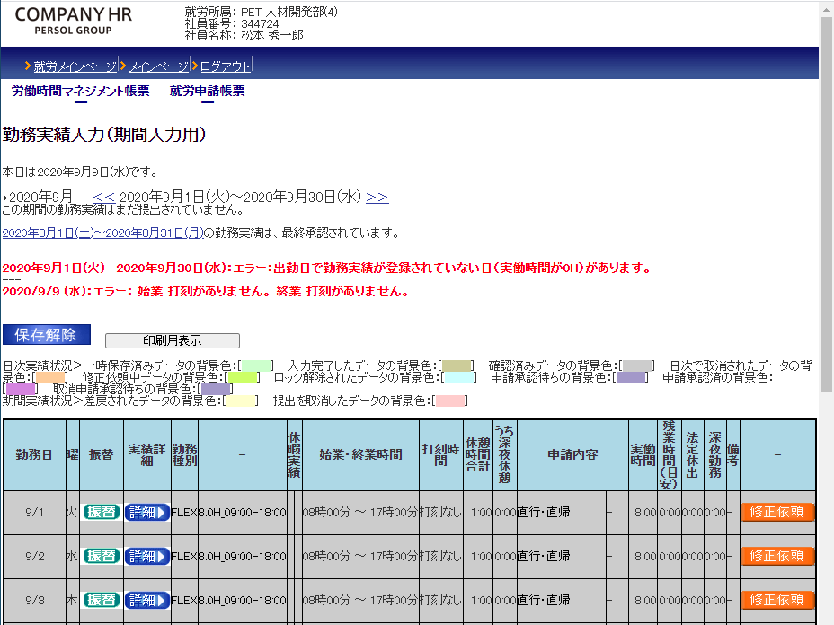

 | ２． | 本システム「Web打刻自動入力システム」の設定画面を表示し、テストデータを入力し、
 |  | 「保存」ボタンを押下する。

 | ３． | 「COMPANY HR WEB打刻」 |  | の画面に戻り、 |  | ボタンを押下する

 | ４． | 本システム「Web打刻自動入力システム」で設定した値が入力されていることを確認する。

